Ploting Booth
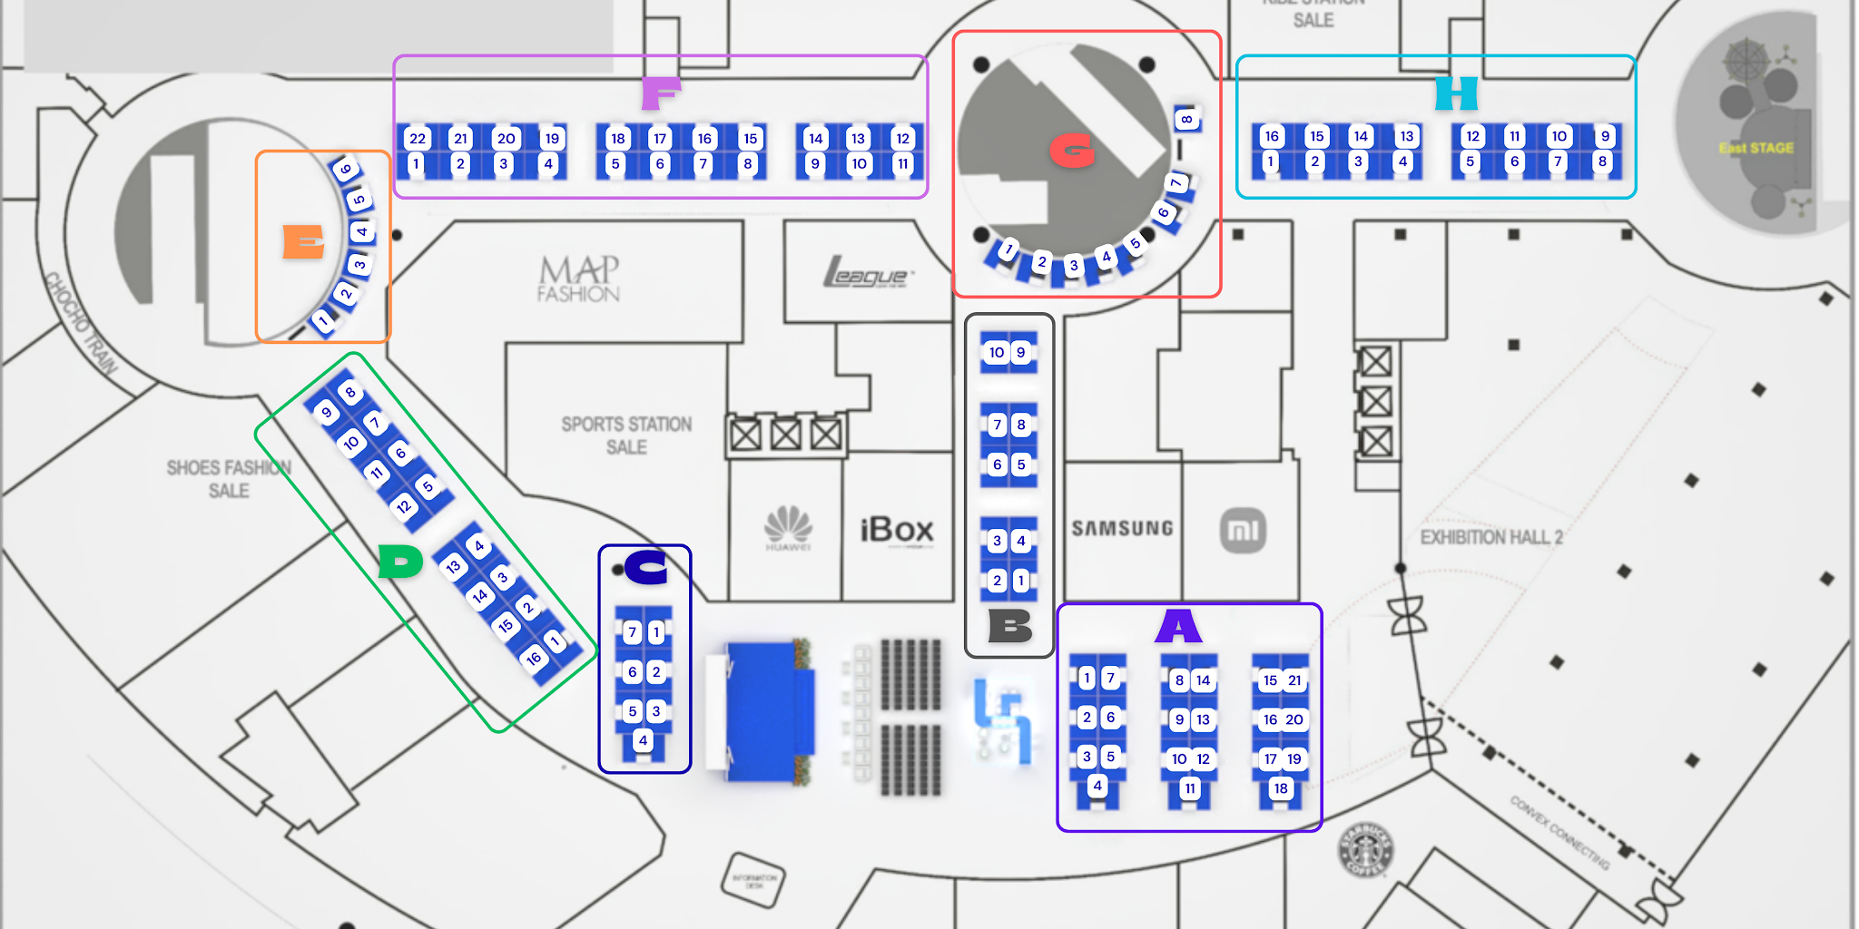
AREA A (3X3) |  | AREA B (3X3) |  | AREA C (SPONSORSHIP) (3X3)
NAMA | NOMOR BOOTH | NAMA | NOMOR BOOTH | NAMA | NOMOR BOOTH
Fakultas Kedokteran | A1 | Pusat Penerbitan dan Percetakan (Airlangga University Press (P3UA)) | B1 | BPOM Surabaya | C1
Fakultas Kedokteran Gigi | A2 | Pusat Penelitian dan Pengembangan Stem Cell | B2 |  | C2
Fakultas Farmasi | A3 | PUI RC-Gerid | B3 |  | C3
Fakultas Kedokteran Hewan | A4 | PUI RC Patient Safety and Quality | B4 | Jamkrindo (Sponsorship) | C4
Fakultas Sains dan Tekonologi | A5 | Airlangga Institute for Learning and Growth (AILG) | B5 |  | C5
Fakultas Teknologi Maju dan Multidisiplin | A6 | PUI-PT Kesehatan Kulit dan Teknologi Kosmetik (SCT) | B6 |  | C6
Fakultas Vokasi | A7 | PT DPA Group : Airlangga Global Travel (AGT) | B7 |  | C7
Fakultas perikanan dan kelautan | A8 | RSGM | B8
Fakultas Ekonomi dan Bisnis | A9 | RSH | B9
Fakultas Kesehatan Masyarakat | A10 | RSUA | B10 | AREA F (3X3)
Fakultas Ilmu Budaya | A11 |  |  | NAMA | NOMOR BOOTH
FIKKIA | A12 | AREA E (2X3) |  | Mulia Samudra | F1
Fakultas Ilmu Sosial dan Politik | A13 | NAMA | NOMOR BOOTH | Kinara Industries | F2
Fakultas Hukum | A14 | Sahabat Spondan | E1 | Olimnesia | F3
Fakultas Keperawatan | A15 | D'toekoe Dimsum | E2 | Jobhun | F4
Lembaga Penyakit Tropis | A16 | Kopi setengah serious | E3 | Serasa Djiwa | F5
Airlangga Enterprise | A17 |  | E4 | Rexgo | F6
Pusat Asrama Mahasiswa (dormitory center) | A18 |  | E5 | Umroh Private | F7
Pusat Pengelolaan Dana Sosial | A19 |  | E6 | Lokasi Nusantara | F8
Pusat Halal | A20 |  |  | Japonindo Yotsuba | F9
Pusat Bahasa dan Multibudaya | A21 | AREA G (2X3) |  | Tempat tumbuh | F10
 |  | NAMA | NOMOR BOOTH | Fastrackedu | F11
 |  | WEBS FEB | G1 | Vitalic Hit Trigger Drum | F12
AREA D (3X3) |  | Tawdeo | G2 | Konveto Clothing Green (Clogreen) | F13
NAMA | NOMOR BOOTH | Partner SEHATin | G3 | Heztek Coding | F14
PT. Medika Karya Airlangga (airbilinest airbilisun) | D1 | SWEETFOOD | G4 | Braja Elektrik Motor | F15
CESGS Universitas Airlangga | D2 | GOLDEN GATE DIMSUM X BUCOCIS | G5 | Sriwijaya Kontraktor | F16
Unit Layanan Pengujian Farmasi | D3 | LAMMAQ BANNA | G6 | APPA | F17
Inkubator Universitas Veteran Pembangunan Nasional | D4 | Ayam Ungkep Teh Nisa | G7 | Likur Production | F18
Madu Onggu | D5 | Sahabat Spondan | G8 | Petime Indonesia | F19
Inkubator Trunojoyo Madura | D6 |  |  | Vascular Indonesia | F20
SyariHub | D7 |  |  | PT Inovasi Bioproduk Indonesia (INOBI) | F21
Politeknik Elektronika Negeri Surabaya | D8 | AREA H (3X3) |  |  | F22
Inkubator Universitas Ciputra - UC Ventures | D9 | NAMA | NOMOR BOOTH
Inkubator Politeknik Perkapalan Negeri Surabaya | D10 | Gyarus | H1
UIN Maulana Malik Ibrahim Malang | D11 | LEASTRA | H2
DIKST Universitas Brawijaya | D12 | Tjakrawala Batik & Crafts | H3
Universitas Hang Tuah | D13 | Botega.id | H4
Inkubator Universitas Negeri Surabaya | D14 | allbouquets | H5
Bangga EV Charging Station | D15 | Etnapraya Leather handbags | H6
Markaswalet | D16 | Quoteversity | H7
 |  |  | H8
 |  |  | H9
 |  | Ainemeara | H10
 |  | ANKA MiniLab | H11
 |  | Bylaw.Nails | H12
 |  | Studi Inkubator MUA | H13
 |  | Zaruna gift | H14
 |  | ERPEH CHROMA | H15
 |  |  | H16

